02_软件功能实现原理说明
1.关键公式推导
下图展示了典型一阶RC滤波电路示意图
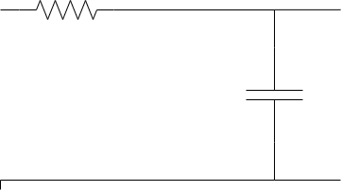

1.1时域分析
电容电流

由基尔霍夫电压定律得：
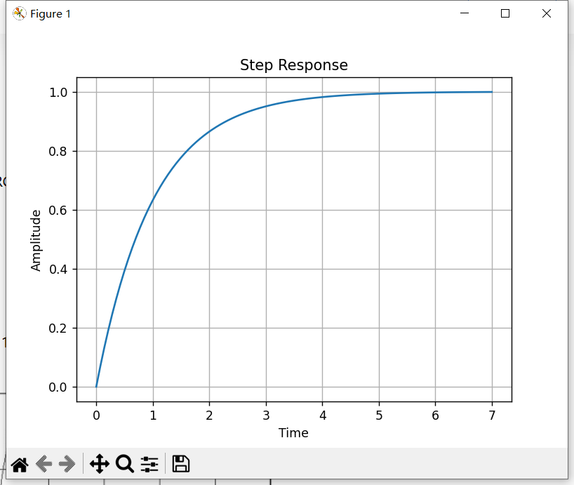

解微分方程得：

假设电容初始电压为0，R=1K，C=4.7uF，ui=1V，可以得到时域下的响应曲线

1.2频域分析
在频域下

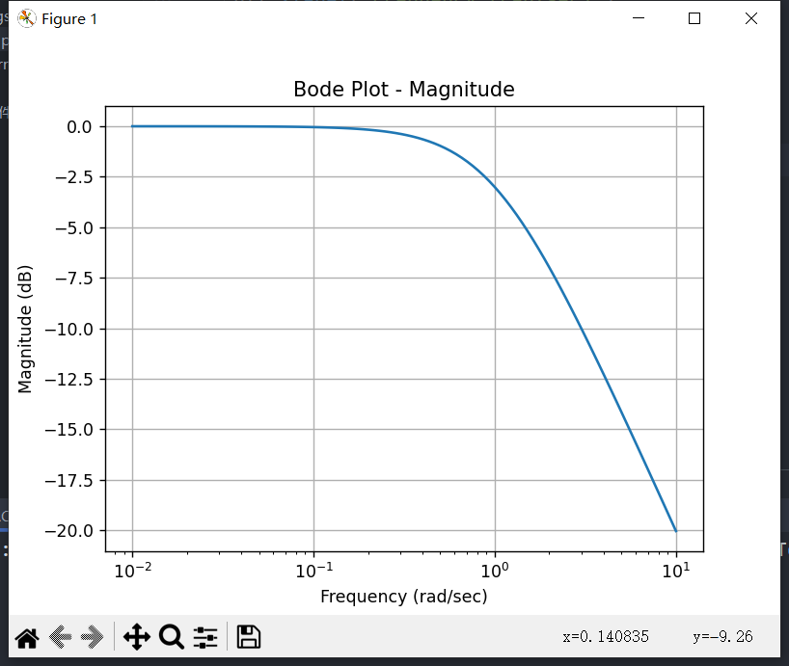
绘制其对应的BODE图：

由图可以看出：
 | 1.当ω<ωc时，幅值是平行于坐标的直线，基本无衰减；
 | 2.当ω>>ωc时，是斜率与-20dB/十倍频成比例的一条直线；
 | 3.当ω=ωc时，增益衰减至0.707，即-3dB，相位滞后45度，对应低通滤波器，该频率通常被称为截止频率

 | 当使用一个一阶RC低通滤波器的时候，如果信号频率等于截止频率的时候，有个45°的延迟，就会涉及到相角的补偿。

1.3离散化处理
采用一阶后向差分进行离散化处理，得到下列公式：

式中：α为滤波系数，X ( n ) 为本次采样值，Y ( n − 1 ) 为上次滤波输出值，Y ( n ) 为本次滤波输出值

2.模型实现与理论公式差异
在模型实现中，将理论公式等号左右两边同时除以a，得到

04_具体模型解析说明
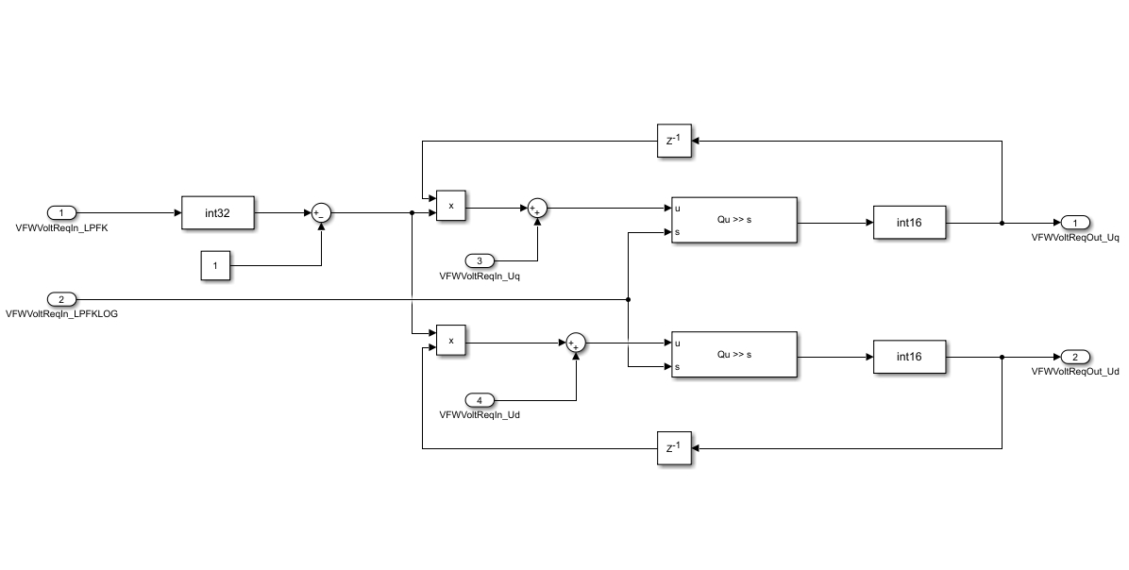
1.模块信号说明

 | 信号名称 | 信号类型 | 信号连接模块 | 信号描述
 | VFWVoltReqIn_LPFK | Uint16（标定） | 无 | 电压低通滤波系数
 | VFWVoltReqIn_LPFKLOG | Uint16（标定） | 无 | 电压低通滤波系数
 | VFWVoltReqIn_Uq | Int16（输入） | 电压圆限制模块 | 电压圆限制后输出的 q 轴电压
 | VFWVoltReqIn_Ud | Int16（输入） | 电压圆限制模块 | 电压圆限制后输出的 d 轴电压
 | VFWVoltReqOut_Uq | Int16（输出） | 计算参考电流模块 | 滤波输出的 q 轴电压
 | VFWVoltReqOut_Ud | Int16（输出） | 计算参考电流模块 | 滤波输出的 d 轴电压

2.控制策略说明

 | 模块接受电压源限制模块输出的电压源限制后输出的q轴和d轴电压，通过FOC_FWVoltReq进行滤波，完成滤波后输出滤波后的q轴和d轴电压
 | 滤波系数以常值的形式输入

